11 Serie logística
REPORTE DE AVANCE DE INSTALACION DE
RADIO ENLACES MICROONDAS PMP

ANEXO 2: INVENTARIO SERIE DE EQUIPOS

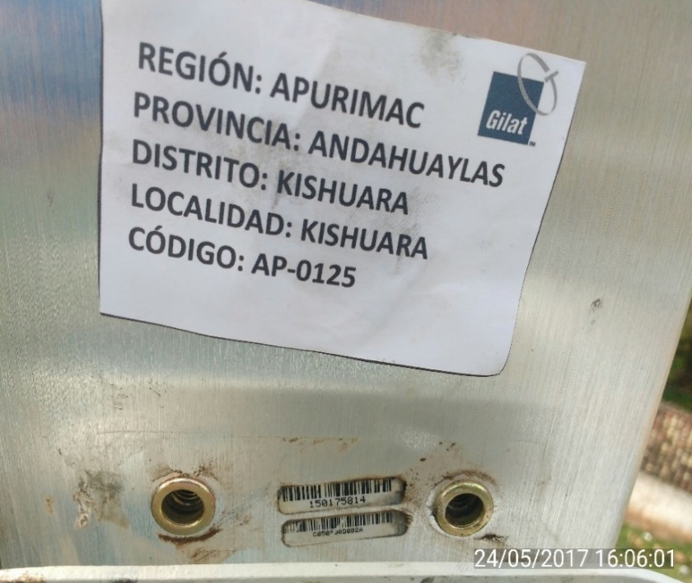
NODO: ESTACION A
Antena s/n:

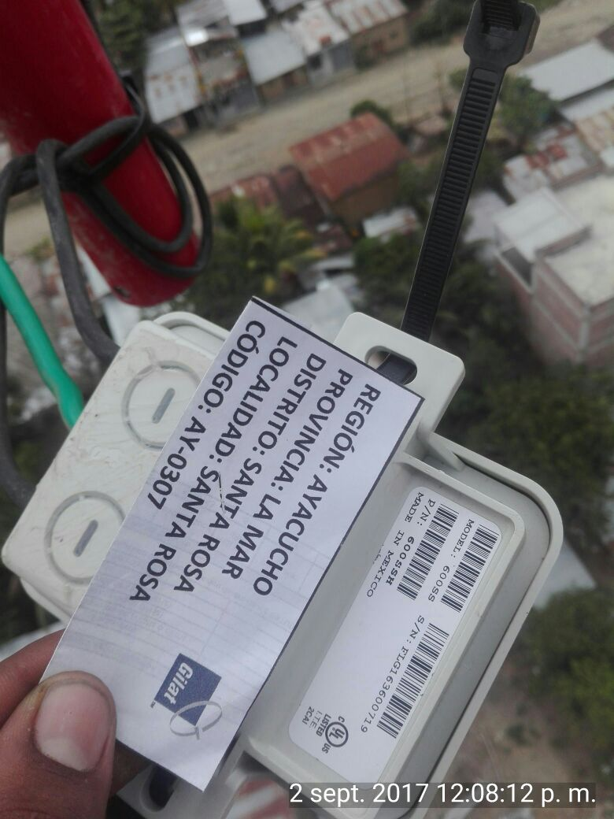
Arrestor LAN s/n:

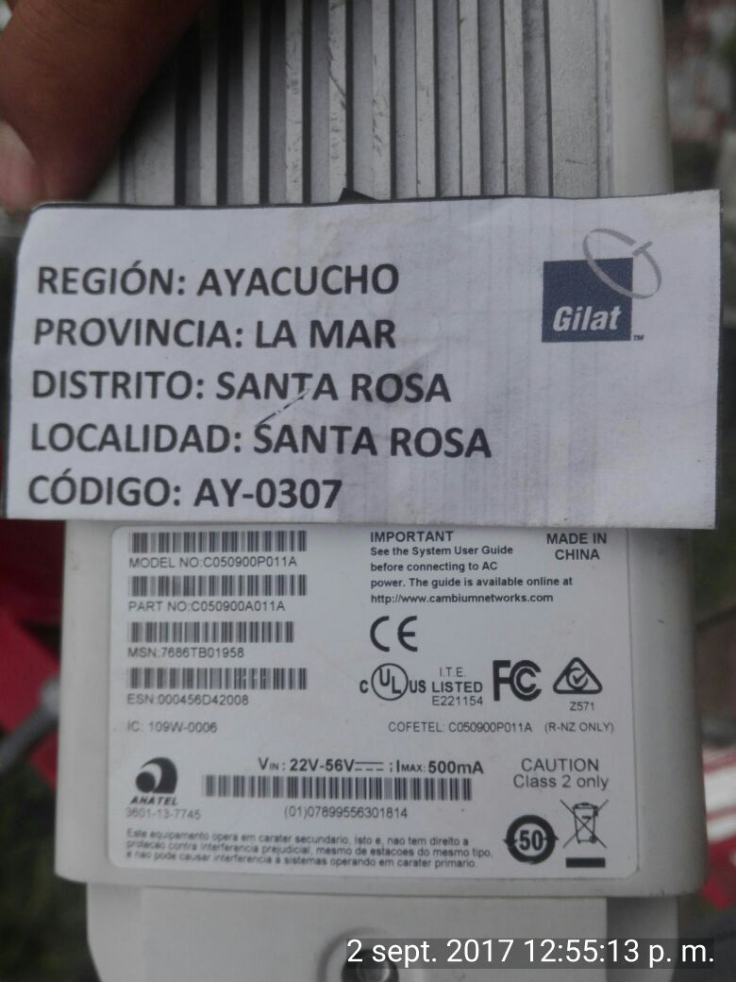
ODUs s/n:

POE s/n:

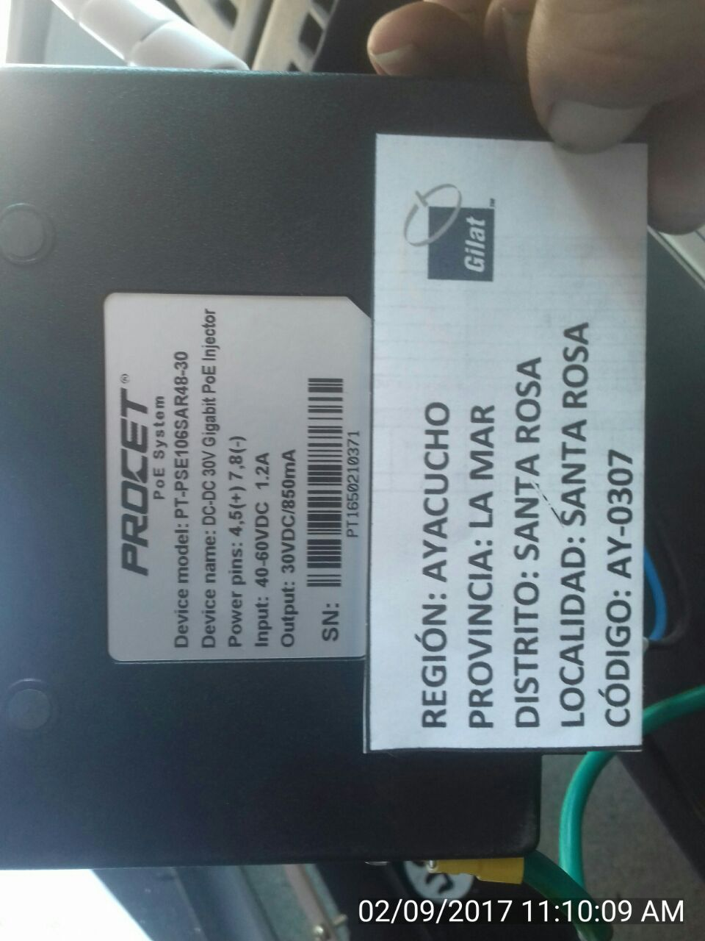

 | SIAE MICROELETTRONICA
 | Nombre Tecnico: ________________

